상품제안서
윌슨 3단 60 완전자동 우산 | 상품코드: F15406

 |  |  |  |  |  |  | 02-412-0044 | www.easy1.co.kr
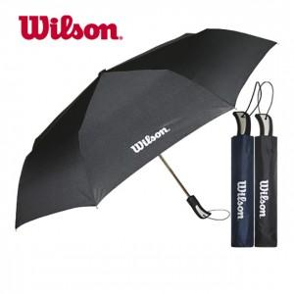

【상세/제작정보】 | 손잡이 실크 1도 인쇄 및 선물포장 포함 원단 인쇄시 + 300원 추가

【인쇄/포장옵션】 | 실크 / 포장지포장

【공급단가】 | 수량 | 100~ | 300~ | 500~ | 1,000~ | 2,000~
*VAT별도 | 단가 | 12,150원 | 11,700원 | 11,250원 | 10,800원 | 10,530원

【상품 URL】 | https://dev.easy1.co.kr:443/src/goods_detail.php?gdno=15406

